Process Overview
work_flow

Tool Requirement | เนื่องจากการเครื่องมือที่ใช้พัฒนาโมเดลคือ Python language & Python libraries 1. แนะนำให้ลง Anaconda Distribution ซึ่งเป็น package and environment manager และรวม library ที่จำเป็นมาให้แล้ว 2. ลง IDE เช่น VSCode เพื่อใช้อะไรก็ได้ หรืออะไรก็ได้ที่ตนเองถนัด โดยสรุปคือ การลง Anaconda Distribution สามารถ run code ที่ dev ไว้ได้

Link install
Anaconda distribution | https://www.anaconda.com/download
VS Code | https://code.visualstudio.com/download

workflow | list | description
set_environment | preprocess | before RUN
Prepare data | process 1 | performance_data
 | process 2 | load_data
 | process 3 | Transformation Process
Validate_model | process 4.1 | Validate_model_Corporate
 | process 4.2 | Validate_model_SMEs
 | process 4.3 | PSI_TEST

preprocess
python

1. เปิดไฟล์ CRR_validate.ipynb

run code ตามภาพ group ด้านล่างทั้งหมด

process 1
Oracle (PL SQL)

ดึงข้อมูลตามปีที่ต้องการ validate CRR โดยจะดู Performance ใน 1 ปีข้างหน้า เช่น validate CRR ปี 2022 ดังนั้นข้อมูล performance ที่จะดึงคือข้อมูลตั้งแต่ 2023-01-31 - 2023-12-31
1. เปิด Oracle (PL SQL) run คำสั่งตามภาพด้านล่าง

SELECT *
FROM risk_loan_account_hist
WHERE AS_OF_DATE BETWEEN DATE'2023-01-31' AND DATE'2023-12-31'

วันที่ของข้อมูล (format YYYY-MM-DD)
แก้ไข date ตาม condition ที่ต้องการดึงข้อมูล

กดปุ่ม Run Statement

หน้าจอจะแสดงข้อมูลตามภาพ

2. export file เป็น .txt

กด dropdown list และเลื่อน scroll bar ขึ้นไปจนพบตัวเลือก "csv"

เลือก "csv"

กดปุ่ม Browse...

ระบุ folder ตามภาพ CRR Validate\Input\mapping

dssd

ระบุชื่อไฟล์ + .csv และกดปุ่ม Save

dssd

dssd

กดปุ่มเสร็จสิ้น...

dssd

3. ตรวจสอบว่ามี file performance.csv ใน folder หรือไม่

dssd

4. เปลี่ยน format AS_OF_DATE

dssd

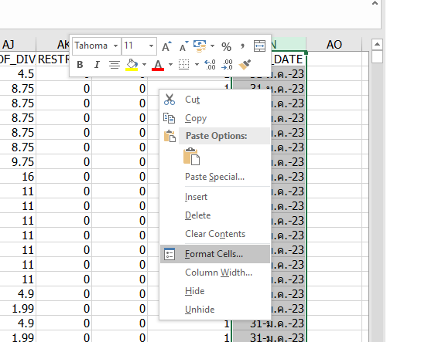

คลุมทั้ง columns AS_OF_DATE แล้วเลือก format cells
dssd

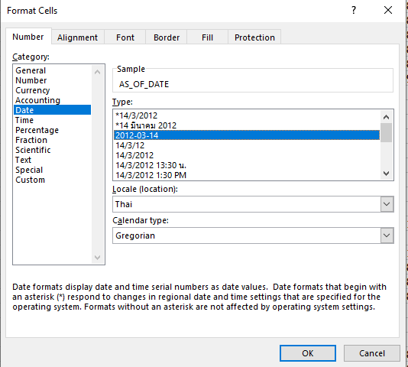

settings ตามภาพแล้วกดปุ่ม OK

dssd

dssd

dssd

dssd

format AS_OF_DATE เป็นตามภาพแล้ว save file

process 2
python

1. เรียกใช้ function load_performance() โดยจะ load data ล่าสุดที่ใส่ใน folder

วิธี run cell ให้คลิกที่ cell ที่ต้องการ run code แล้วกด Ctrl+Enter

df_p = load_performance()

ตัวอย่างข้อมูลที่ load เข้ามา

จำนวนข้อมูลที่ load เข้ามา

2. นำข้อมูล CRR ที่จะใช้ประกอบการ validate model มาใส่ใน folder CRR Validate\Input\data

เตรียม file ให้อยู่ในลักษณะตามภาพตาม Template CRR

ตัวอย่างไฟล์ข้อมูลที่นำไปใส่ folder ตรวจสอบชื่อ columns ให้ตรงตามภาพ

dssd

3. เรียกใช้ function load_input() โดยจะ load data ล่าสุดที่ใส่ใน folder

ตัวอย่างข้อมูลที่ load เข้ามา

df = load_input()

จำนวนข้อมูลที่ load เข้ามา

process 3
python

1. เรียกใช้ function define_Good_Bad โดยใช้ data ที่ load จาก process 2

df_Adj = define_Good_Bad(df,df_p)

ข้อมูล CRR
ข้อมูล Performance

dssd

หลังจากใช้ function จะได้ข้อมูลในลักษณะตามภาพ

ข้อมูล Flag G/B เพือใช้ประกอบการ validate

Definition : Good ภายใน 12 ข้างหน้าลูกค้าต้องไม่เป็น Ever NPF
Definition : Bad ภายใน 12 ข้างหน้าลูกค้าต้องเป็น Ever NPF

2. เรียกใช้ function Transform() โดยใช้ data ที่ผ่าน function define_Good_Bad()

สร้าง dataframe 2 อันมารับค่าจาก function Transform() สำหรับแบ่งข้อมูล Corporate กับ SME ตามภาพ
ข้อมูล ที่ผ่าน function define_Good_Bad()

process 4.1
python

1. เรียกใช้ function validate() โดยใช้ data ที่ load จาก process 3
(CRR Corporate) สำหรับลูกค้า Corporate

ตัวอย่างข้อมูลที่ผ่าน function validate

2. เรียกใช้ function plot_KS()

ใช้ output จาก step 1
KS = plot_KS(CRR)
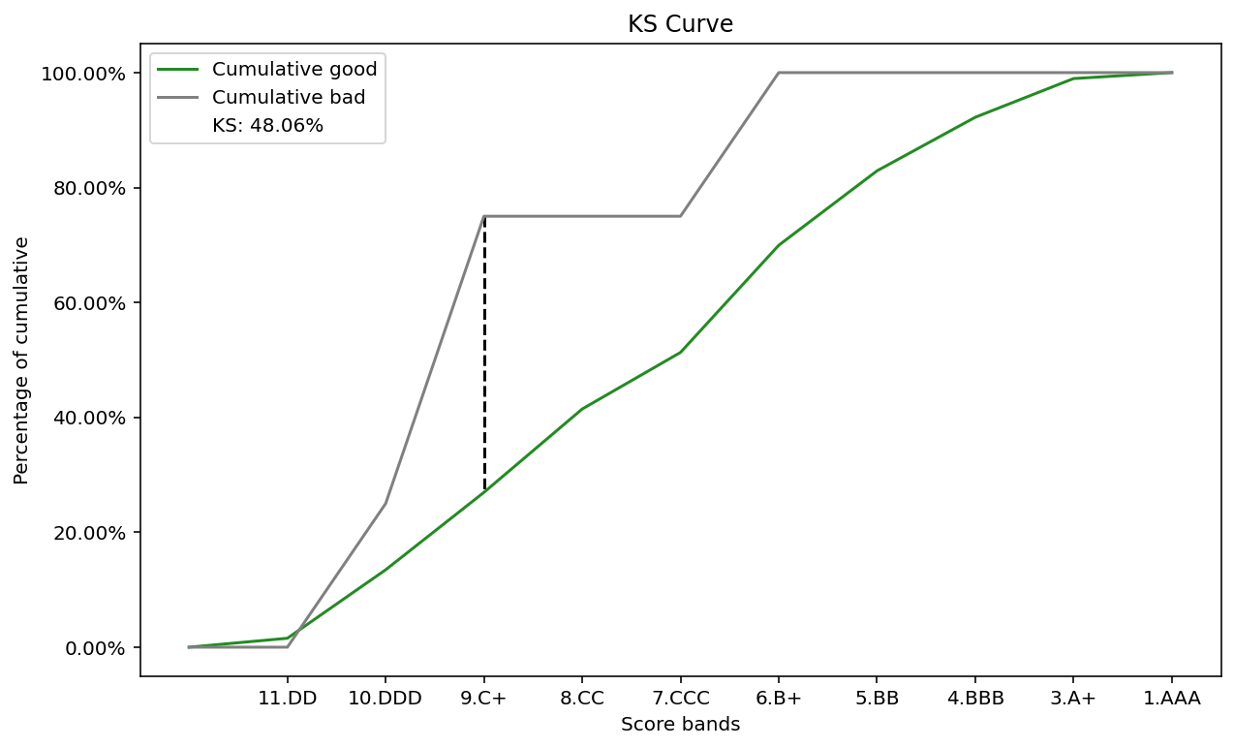

output ที่ได้จาก function plot_KS()

3. เรียกใช้ function export_Graph()

ใช้ output จาก step 2
export_Graph(KS)

dssd
กราฟจะถูก export ลง folder CRR Validate\Output\graph

dssd

ตรวจสอบว่ามี file KS.JPG ใน folder หรือไม่

4. เรียกใช้ function plot_AUC_GINI()
ใช้ output จาก step 1

GINI = plot_AUC_GINI(CRR)

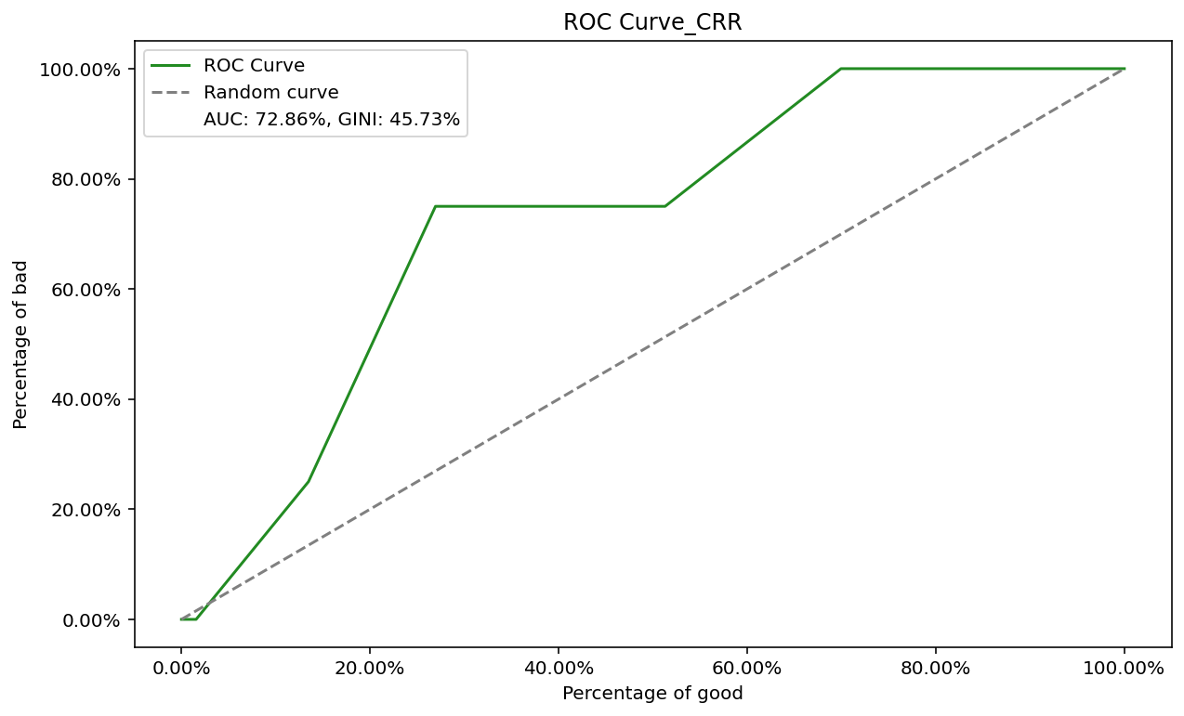

output ที่ได้จาก function plot_AUC_GINI()

5. เรียกใช้ function export_Graph()

ใช้ output จาก step 4

dssd
กราฟจะถูก export ลง folder CRR Validate\Output\graph

dssd

ตรวจสอบว่ามี file GINI.JPG ใน folder หรือไม่

6. เปลี่ยนชื่อไฟล์ตามต้องการ

dssd

process 4.2
python

1. เรียกใช้ function validate() โดยใช้ data ที่ load จาก process 3
(CRR SMEs) สำหรับลูกค้า SMEs

ตัวอย่างข้อมูลที่ผ่าน function validate

2. Process เหมือน Process แต่เปลี่ยนจาก CRR เป็น sCRR

ทำตาม Process 4.1

process 4.3
Excel

1. เปิดไฟล์ PSI_TEST.xlsx ใน folder CRR Validate

dssd

2. เปิด sheet Corporate

dssd
dssd

dssd

dssd
print output โดยพิมพ์ CRR จากนั้น run cell แล้วนำ output ค่า N มาใส่ตาม Grade ใน File ด้านบนตามภาพ

dssd
dssd

dssd

3. เปิด sheet SMEs

dssd
dssd

print output โดยพิมพ์ sCRR จากนั้น run cell แล้วนำ output ค่า N มาใส่ตาม Grade ใน File ด้านบนตามภาพ

dssd
dssd

4. check result PSI sheet summary

result PSI

dssd
dssd

dssd

